Disponenthierarki_Faktura
Nedenstående skema udfyldes med opsætning af det automatiske fakturagodkendelseshierarki for IndFak - kaldet disponenthierarkiet. Vær opmærksom på at en rekvirent KUN kan være tilknyttet til ét kontor (funktionsområde) med én kontordisponent (som standard). Det vil være muligt at videresende til en anden disponent. Se eksempel i som er kopieret ind ved siden af Såfeemt det er nemmere at tegne jere hierarki og skrive navnet på huset medarbjederen tilhrer, angives huset ud for brugeren i bruger-arket

Medarbejdere placeres i ét kontor, hvor der også udpeges en budgetansvarlig med rollen "Disponet". Den bedgetansvarlige i dette kontor vil automatisk skulle godkende faktura som varemodtages af medarbejdere i samme kontor.

Faktura vil automatisk søge op i hierarkiet hvis prokuragrænsen overskrides. Eksempel hvis læren Adventure har en prokura på 25.000,- vil faktura>25.000 automatisk dirigeres videre til FGU lederen på skolen

Eksempel

Organisation | Bogføringskreds 36601 FGU Vendsyssel

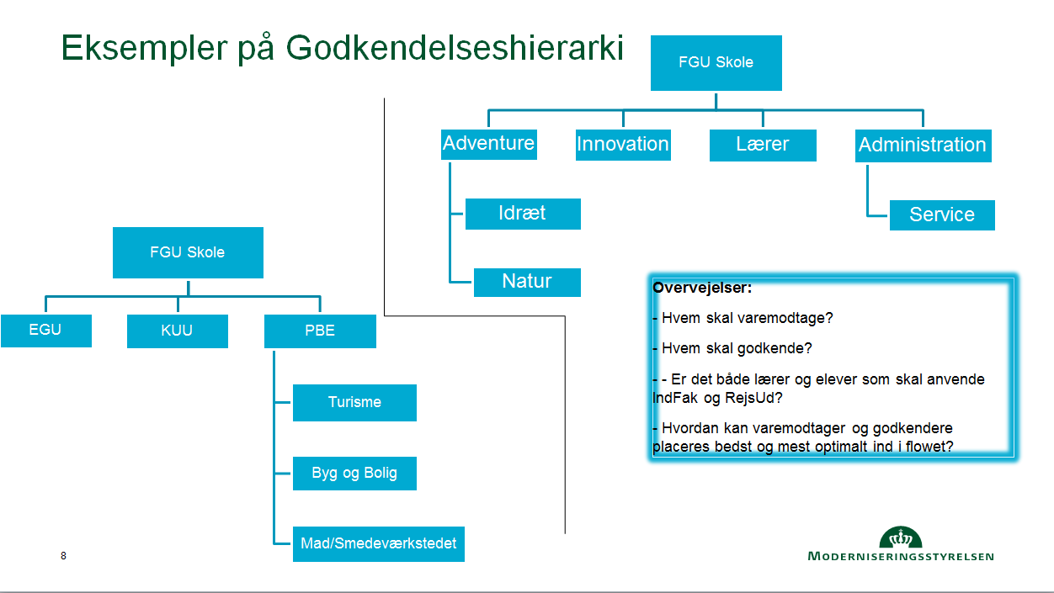
Stedkode - Funktionsområde (navn på kontor) | Rekvirent | Disponent

FGU Inst | Anne Midt | Jesper Top

Admin | Gitte Hald | Anne Midt

Skoler |  | Gitte Hald

Adventure | Carina P.Svendse | Peter Jensen
 | Carsten Balle | Peter Jensen
 | Dorte Carlsen | Peter Jensen

Idræt | Otto Jensen | Leif Andersen
 | Niels Olsen | Leif Andersen

Innovation | Christian Jensen | Søren Sørensen
 | Camilla Nielsen | Søren Sørensen

Lærer | Anne Vest | Pia Jensen
 | Per Carlsen | Pia Jensen
 | Jesper Rash | Pia Jensen

